2022_06_data
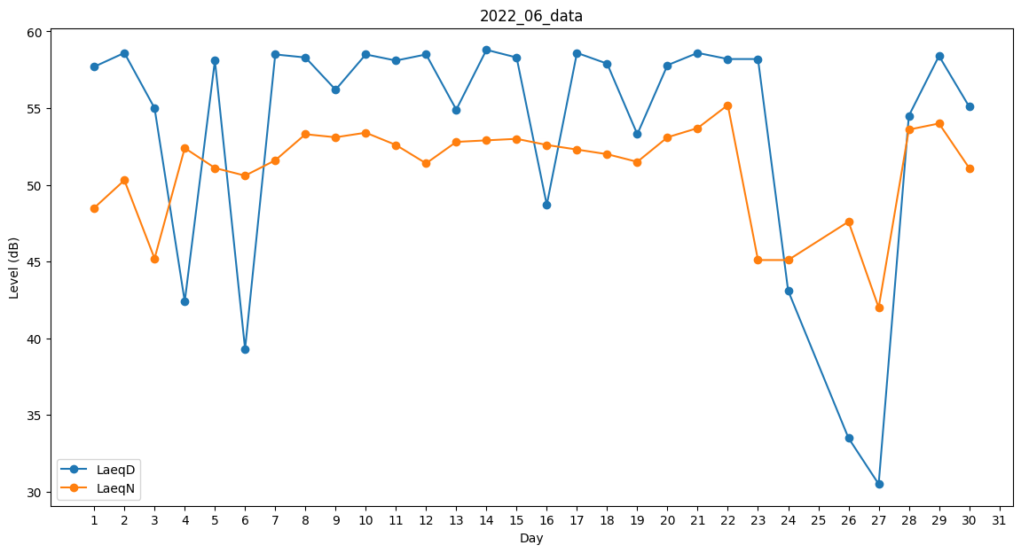
Day | LaeqD | LaeqN
1 | 57.7 | 48.5
2 | 58.6 | 50.3
3 | 55 | 45.2
4 | 42.4 | 52.4
5 | 58.1 | 51.1
6 | 39.3 | 50.6
7 | 58.5 | 51.6
8 | 58.3 | 53.3
9 | 56.2 | 53.1
10 | 58.5 | 53.4
11 | 58.1 | 52.6
12 | 58.5 | 51.4
13 | 54.9 | 52.8
14 | 58.8 | 52.9
15 | 58.3 | 53
16 | 48.7 | 52.6
17 | 58.6 | 52.3
18 | 57.9 | 52
19 | 53.3 | 51.5
20 | 57.8 | 53.1
21 | 58.6 | 53.7
22 | 58.2 | 55.2
23 | 58.2 | 45.1
24 | 43.1 | 45.1
25 | 0 | 40.9
26 | 33.5 | 47.6
27 | 30.5 | 42
28 | 54.5 | 53.6
29 | 58.4 | 54
30 | 55.1 | 51.1

